Bijlage F Prijzenblad
 |  | Prijzenblad F Nieuw meubilair

Code | Ruimte | Referentie beeld | Productomschrijving | Aantal | Prijs per stuk | Eindtotaal excl BTW
A | 0.3 | Fauteuil |  | 2 | € - | € -

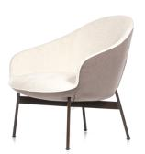

 |  |  | half hoge kuip, binnen en buitenzijde voorzien van stoffe bekleding ca. 54 cm zithoogte
 |  |  | 780x800x790 mm (BxDxH)
 |  |  | Camira Fabrics Sumi Tamba SUR19
 |  |  | metalen 4 poots frame, gepoedercoat zwart voorzien vant viltdoppen.

B | 0.3 | Bijzettafel |  | 2 | € - | € -
 | 1.21

 |  |  | Ø450xH550 mm
 |  |  | Hout/fineer licht eiken
 |  |  | metalen frame, zwart RAL9005

 |  | Let op, de afbeelding wijkt af van de gekozen kleur

C | 0.3 | Tafel |  | 1 | € - | € -

 |  |  | 3000x1000 mm
 |  |  | blad dikte 40 mm
 |  |  | massief hout, boomstamblad
 |  |  | stalen frame dubbele kruisvoet Wit RAL9005
 |  |  | niet in hoogte verstelbaar

E | 0.3 | Groenwand | 1 x 5400x3800 mm (BxH) | 1 | € - | € -
 | 0.34 |  | 1 x 1400x3270 mm (BxH) | 1 | € - | € -
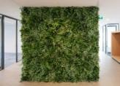

 |  |  | groenwand opgebouwd uit kunstplanten/panelen met kunstplanten
 |  |  | kunstplanten

F | 0.3 | Stoel |  | 12 | € - | € -

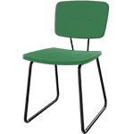
 |  |  | 50 mm dikke zitting en rug, binnen en buitenzijde voorzien van stoffe bekleding ca. 46 cm hoog.
 |  |  | 560x550x830 mm
 |  |  | Camira Fabrics Gravity Tigerlilly CPC11
 |  |  | metalen sledeframe, zwart gepoedercoat en voorzien van viltjes.

G | 0.3 | Stoel |  | 2 | € - | € -

 |  |  | 50 mm dikke zitting en rug, binnen en buitenzijde voorzien van stoffe bekleding. Zithoogte ca. 46 cm hoog.
 |  |  | 560x550x830 mm
 |  |  | Camira Gravity Evergreen CPC08
 |  |  | metalen sledeframe, zwart gepoedercoat en voorzien van viltjes.

H | 0.3 | Stoel |  | 2 | € - | € -

 |  |  | 50 mm dikke zitting en rug, binnen en buitenzijde voorzien van stoffe bekleding. Zithoogte ca. 46 cm hoog.
 |  |  | 560x550x830 mm
 |  |  | Camira Fabrics Sumi Mito SUR21
 |  |  | metalen sledeframe, zwart gepoedercoat en voorzien van viltjes.

I | 0.3 | Stoel |  | 2 | € - | € -

 |  |  | 50 mm dikke zitting en rug, binnen en buitenzijde voorzien van stoffe bekleding. Zithoogte ca. 46 cm hoog.
 |  |  | 560x550x830 mm
 |  |  | Camira Fabrics Sumi Tamba SUR19
 |  |  | metalen sledeframe, zwart gepoedercoat en voorzien van viltjes.

J | 0.3 | Stoel |  | 2 | € - | € -

 |  |  | 50 mm dikke zitting en rug, binnen en buitenzijde voorzien van stoffe bekleding. Zithoogte ca. 46 cm hoog.
 |  |  | 560x550x830 mm
 |  |  | Camira Fabrics Sumi Yokote SUR27
 |  |  | metalen sledeframe, zwart gepoedercoat en voorzien van viltjes.

K | 0.3 | Tafel |  | 7 | € - | € -
 | Ankerpunt BG
 | 2.04

 |  |  | Ø600xH720 mm hoog
 |  |  | blad 25 mm dik HPL wit
 |  |  | metalen kolomvoet rond, wit RAL 9010

 |  | Let op, de afbeelding wijkt af van de gekozen kleur

L | 0.3 | Poef |  | 1 | € - | € -

 |  |  | Vierkanten gestoffeerde poef, ca. 40 cm zithoogte, rondom gestoffeerd en voorzien van glijdoppen.
 |  |  | 600x600 mm
 |  |  | Camira Fabrics Sumi Tamba SUR19
 |  |  | Frame is niet zichtbaar

M | 0.3 | Poef |  | 2 | € - | € -

 |  |  | Ronde gestoffeerde poef, ca. 40 cm zithoogte, rondom gestoffeerd en voorzien van glijdoppen.
 |  |  | Ø600 mm
 |  |  | Camira Fabrics Sumi Mito SUR21
 |  |  | Frame is niet zichtbaar

N | 0.3 | Poef |  | 1 | € - | € -

 |  |  | Ronde van smal naar breed aflopende gestoffeerde poef, ca. 40 cm zithoogte, rondom gestoffeerd en voorzien van glijdoppen.
 |  |  | Ø600 mm brede onderzijde
 |  |  | Camira Fabrics Sumi Tamba SUR19
 |  |  | Frame is niet zichtbaar

P | 0.3 | Trapkussens |  | 3 | € - | € -

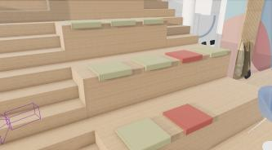
 |  |  | zitkussen voor op de trap voorzien van antislip
 |  |  | Camira Fabrics Sumi Mito SUR21
 |  |  | 400x400 mm
 |  |  | geen bevestiging
 |  |  | antislip aan de onderzijde

Q | 0.3 | Trapkussens |  | 9 | € - | € -

 |  |  | zitkussen voor op de trap voorzien van antislip
 |  |  | Camira Gravity Evergreen CPC08
 |  |  | 400x400 mm
 |  |  | geen bevestiging
 |  |  | antislip aan de onderzijde

a | 0.34 | Kunst plant |  | 4 | € - | € -
 | 0.9
 | 1.04

 |  |  | kunst plant Strelitzia/bananenplant
 |  |  | 1500/1900 mm hoog
 |  |  | Ø400/350 mm 350/400 mm hoog
 |  |  | Pot keramiek
 |  |  | zwart/antraciet

T | 0.4 | Stoel |  | 6 | € - | € -

 |  |  | stoel met leuningen, binnen en buitenzijde voorzien van stoffering, lage rug en zithoogte van ca. 47 cm.
 |  |  | 620x610x880 mm
 |  |  | Camira Fabrics Sumi Tamba SUR19
 |  |  | draadstalen frame zwart verchroomd

U | 0.4 | Stoel |  | 6 | € - | € -

 |  |  | stoel met leuningen, binnen en buitenzijde voorzien van stoffering, lage rug en zithoogte van ca. 47 cm.
 |  |  | 620x610x880 mm
 |  |  | Camira Fabrics Sumi Mito SUR21
 |  |  | draadstalen frame zwart verchroomd

V | 0.4 | Stoel |  | 4 | € - | € -

 |  |  | stoel met leuningen, binnen en buitenzijde voorzien van stoffering, lage rug en zithoogte van ca. 47 cm.
 |  |  | 620x610x880 mm
 |  |  | Camira Fabrics Gravity Evergreen CPC08
 |  |  | draadstalen frame zwart verchroomd

W | 0.4 | Stoel |  | 4 | € - | € -

 |  |  | stoel met leuningen, binnen en buitenzijde voorzien van stoffering, lage rug en zithoogte van ca. 47 cm.
 |  |  | 620x610x880 mm
 |  |  | Camira Fabrics Gravity Tigerlilly CPC11
 |  |  | draadstalen frame zwart verchroomd

X | 0.4 | Tafel |  | 8 | € - | € -

 |  |  | Rechthoekige, verrijdbare klaptafel, eenvoudig te ontgrendelen en standaard voorzien van 75mm grote wielen met rem.
 |  |  | 1600x800 mm
 |  |  | bladdikte25 mm
 |  |  | bladdecor Halifax white
 |  |  | frame zwart H-vormig onderstel met rvs poten + wieltjes
 |  |  | vaste hoogte 740 mm

Y | 0.9 | Akoestisch voorzet scherm |  | 12 | € - | € -
 | 0.27
 | 0.38
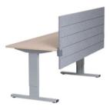
 | 1.04 |  | Rechthoekig gestoffeerd paneel, gemonteerd op blad d.m.v. bladklemmen en bevat een lijn structuur.
 | 1.07 |  | Camira Fabrics Sumi Tamba SUR19
 | 1.25 |  | 1600x600 mm 32mm dik
 |  |  | bladklemmen 2x wit RAL 9010, t.b.v. voorzetwand
 |  |  | geen padding

b | 0.9 | Plantenbak |  | 12 | € - | € -
 | 0.27
 | 0.35 |  | plantenbak geschikt voor kunst beplanting
 | 0.38 |  | 1600x300x1200 (LxBxH)
 | 1.04 |  | multiplex
 | 1.07 |  | Afwerking Abet Laminati 487
 | 1.25 |  | inzetbak
 | 2.07 |  | Inclusief kunstplanten bijv; Maraanta bush, Calathea orbifolia, Monstera, Varen, Agave
 | 2.10

AA7 | 0.13 | Fauteuil |  | 1 | € - | € -

 |  |  | half hoge kuip, binnen en buitenzijde voorzien van stoffe bekleding ca. 42 cm zithoogte
 |  |  | 780x800x790 mm (BxDxH)
 |  |  | Camira Fabrics Sumi Yokote SUR27
 |  |  | metalen 4 poots frame, gepoedercoat zwart voorzien van viltdoppen.

c | 0.13 | Akoestisch voorzet scherm |  | 10 | € - | € -
 | 0.18
 | 0.19
 | 0.37

 |  |  | Rechthoekig gestoffeerd paneel, gemonteerd op blad d.m.v. bladklemmen en bevat een lijn structuur.
 |  |  | Camira Gravity Evergreen CPC08
 |  |  | 1600x600 mm 32mm dik
 |  |  | 2x wit RAL 9010, t.b.v. voorzetwand
 |  |  | geen

d | 0.13 | Plantenbak |  | 11 | € - | € -
 | 0.18
 | 0.19
 | 0.37 |  | plantenbak geschikt voor kunst beplanting
 | 1.08 |  | 1600x300x1200 (LxBxH)
 | 1.19 |  | multiplex
 | 1.20 |  | Afwerking Abet Laminati 1850
 | 2.04 |  | inzetbak
 | 2.05 |  | kunstplanten bijv; Maraanta bush, Calathea orbifolia, Monstera, Varen, Agave
 | 2.08

e | 0.15 | Fauteuil |  | 2 | € - | € -

 |  |  | Blok zitting met ronde armleuning/rug, rondom gestoffeerd, Zithoogte 44 cm en armhoogte 73 cm.
 |  |  | 1140x940 mm
 |  |  | Camira Blazer Silverdale CUZ28
 |  |  | 4 poots zwart voorzien van vilt.

YY | 0.17 | Tafel |  | 1 | € - | € -

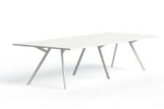
 |  |  | Recht hoekige vergadertafel voor ca. 6 personen.
 |  |  | afmeting3200x1600 mm
 |  |  | Bladdikte 25 mm
 |  |  | Bladdecor melamine, wit
 |  |  | metalen frame, wit rechthoekig voorzien van viltjes.
 |  |  | vaste hoogte 750 mm

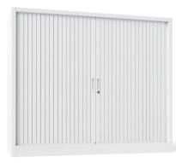
g | 0.19 | Kast |  | 33 | € - | € -
 | 0.37
 | 1.04
 | 1.19 |  | Roldeur opbergkast voorzien van een slot met sleutel, makkelijk in en uit te schuiven.
 | 1.25 |  | 1200x450x1450 mm (BxDxH)
 | 2.04 |  | stalen kast wit RAL9003
 | 2.07 |  | roldeuren kunststof overeenkomstig met RAL9003 wit
 |  |  | inclusief 3 legborden
 |  |  | ombouw25 mm, afwerking melamine kleur/structuur n.t.b.
 |  |  | 7 X ombouw om telkens 4 kasten naast elkaar te zetten | 7 | € - | € -
 |  |  | 1 x ombouw om 2 kasten aan elkaar te zetten | 1 | € - | € -
 |  |  | 1 x ombouw om 3 kasten aan elkaar te zetten | 3 | € - | € -

i | 0.19 | Akoestisch voorzet scherm |  | 8 | € - | € -
 | 0.37
 | 1.04
 | 1.25 |  | Rechthoekig gestoffeerd paneel, gemonteerd op blad d.m.v. bladklemmen en bevat een lijn structuur.
 |  |  | Camira Fabrics Sumi Mito SUR21
 |  |  | 1600x600 mm 32mm dik
 |  |  | 2x wit RAL 9010 t.b.v. voorzetscherm
 |  |  | geen padding

l | 0.19 | Plantenbak |  | 6 | € - | € -
 | 0.37
 | 1.04
 | 1.08 |  | plantenbak geschikt voor kunst beplanting
 | 2.04 |  | 1600x300x1200 (LxBxH)
 | 2.10 |  | multiplex
 |  |  | Afwerking Abet Laminati 836
 |  |  | inzetbak
 |  |  | kunstplanten bijv; Maraanta bush, Calathea orbifolia, Monstera, Varen, Agave

ZZ | 0.25 | Tafel |  | 1 | € - | € -

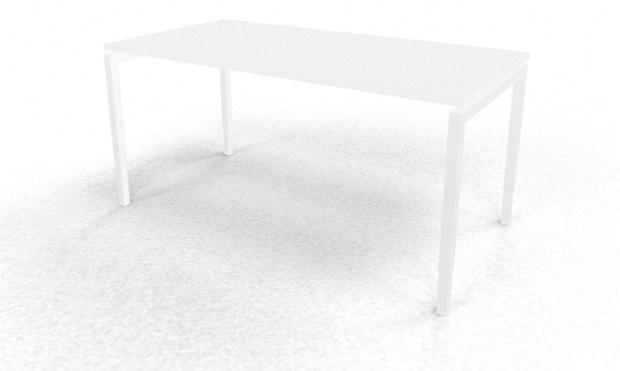
 |  |  | Rechthoekige tafel met 4-poots onderstel
 |  |  | 1600x1000 mm
 |  |  | 25 mm
 |  |  | 25 mm melamine, wit
 |  |  | metalen frame vierpoots, wit RAL en voorzien van vilt.
 |  |  | rechthoekig 50x50 mm
 |  |  | vaste hoogte 750 mm

o | 0.27 | Kast |  | 4 | € - | € -

 |  |  | Roldeur opbergkast voorzien van een slot met sleutel, makkelijk in en uit te schuiven.
 |  |  | 1200x450x1050 mm (BxDxH)
 |  |  | stalen kast wit RAL9003
 |  |  | materiaal roldeuren kunststof overeenkomstig met RAL9003 wit
 |  |  | inclusief 1 legbord
 |  |  | 25 mm, afwerking melamine kleur/structuur n.t.b.
 |  |  | ombouw om 4 kasten naast elkaar | 1 | € - | € -

p | 0.27 | Plantenbak |  | 2 | € - | € -
 | 0.43

 |  |  | plantenbak geschikt voor kunst beplanting
 |  |  | afmeting 1000x300x1200 (LxBxH)
 |  |  | multiplex
 |  |  | Afwerking Abet Laminati 487
 |  |  | inzetbak
 |  |  | kunstplanten bijv; Maraanta bush, Calathea orbifolia, Monstera, Varen, Agave

YY2 | 0.35 | Akoestisch voorzet scherm |  | 4 | € - | € -
 | 2.10

 |  |  | Rechthoekig gestoffeerd paneel, gemonteerd op blad d.m.v. bladklemmen en bevat een lijn structuur.
 |  |  | Camira Fabrics Sumi Tamba SUR19
 |  |  | 1200x600 mm 32mm dik
 |  |  | 2x wit RAL 9010 t.b.v. voorzetwand
 |  |  | geen padding

j | 0.35 | Bureaustoel |  | 4 | € - | € -

 |  |  | verstelbare bureaustoel, rug plastic en zitting gestoffeerd.
 |  |  | kunststof zwart, voetkruis aluminium gepolijst en voorzien van universele wieltjes
 |  |  | Rug met netbespanning in hoogte verstelbaar
 |  |  | Lendensteun in diepte verstelbaar
 |  |  | Stoffering zitting zwart
 |  |  | Zitdiepte instelling 10 cm
 |  |  | Zithoogte verstelbaar volgens NPR
 |  |  | Armleggers 4D

r | 0.43 | Tafel |  | 9 | € - | € -

 |  |  | Vierkante tafel voor ca. 2 personen.
 |  |  | 800x800x740 mm
 |  |  | kleur blad 25 mm melamine overeenkomstig met RAL9010 wit
 |  |  | frame metalen kolomvoet vierkant met afgeronde hoeken mat zwart RAL9005

s | 0.43 | Stoel |  | 4 | € - | € -

 |  |  | 50 mm dikke zitting en rug, binnen en buitenzijde voorzien van kunststof bekleding. Zithoogte ca. 46 cm hoog.
 |  |  | Afmeting 560x550x830 mm
 |  |  | Afwerking Abet Laminati 831
 |  |  | metalen sledeframe, zwart gepoedercoat en voorzien van viltjes.

t | 0.43 | Stoel |  | 6 | € - | € -

 |  |  | 50 mm dikke zitting en rug, binnen en buitenzijde voorzien van kunststof bekleding. Zithoogte ca. 46 cm hoog.
 |  |  | Afmeting 560x550x830 mm
 |  |  | Afwerking Abet Laminati 487
 |  |  | metalen sledeframe, zwart gepoedercoat en voorzien van viltjes.

u | 0.43 | Stoel |  | 4 | € - | € -

 |  |  | 50 mm dikke zitting en rug, binnen en buitenzijde voorzien van kunststof bekleding. Zithoogte ca. 46 cm hoog.
 |  |  | Afmeting 560x550x830 mm
 |  |  | Afwerking Abet Laminati 828
 |  |  | metalen sledeframe, zwart gepoedercoat en voorzien van viltjes.

v | 0.43 | Stoel |  | 4 | € - | € -

 |  |  | 50 mm dikke zitting en rug, binnen en buitenzijde voorzien van kunststof bekleding. Zithoogte ca. 46 cm hoog.
 |  |  | Afmeting 560x550x830 mm
 |  |  | Afwerking Abet Laminati 1850
 |  |  | metalen sledeframe, zwart gepoedercoat en voorzien van viltjes.

w | 0.43 | Tafel |  | 1 | € - | € -

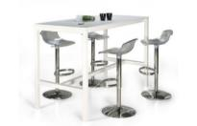
 |  |  | Rechthoekige bartafel met onderstel. Erg stevig en voor ca. 4 personen.
 |  |  | Afmeting 800x800x1100 mm (LxBxH)
 |  |  | Kleurblad 25 mm melamine overeenkomstig met RAL9010 wit
 |  |  | Frame metalen vierpoots frame RAL9010, wit voorzien van viltjes.
 |  |  | H-frame 50x50 mm

x | 0.43 | Barkruk |  | 1 | € - | € -

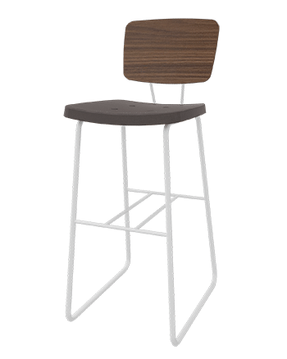
 |  |  | 50 mm dikke zitting en rug, voorzien van stoffering. Zithoogte ca. 82 cm hoog.
 |  |  | Afmeting 400x370x1060 mm
 |  |  | Afwerking abet Laminati 487
 |  |  | frame metalen sledeframe, zwart gepoedercoat en voorzien van viltjes.

pp2 | 0.43 | Plantenbak |  | 1 | € - | € -

 |  |  | plantenbak geschikt voor kunst beplanting
 |  |  | Afmeting 1000x300x1200 (LxBxH)
 |  |  | multiplex
 |  |  | Abet Laminati 1850
 |  |  | inzetbak
 |  |  | Inclusief kunstplanten bijv; Maraanta bush, Calathea orbifolia, Monstera, Varen, Agave

Z | Ankerpunt BG | Bank |  | 1 | € - | € -
 |  |  | Inmeten in werk na oplevering locatie. Opdrachtnemer dient in te meten, advies te geven en een offerte uit te brengen aan Opdrachtgever.

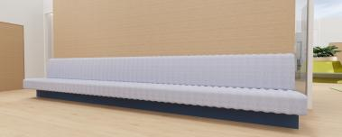

cc2 | 1.08 | Akoestisch voorzet scherm |  | 14 | € - | € -
 | 1.19
 | 1.20
 | 2.04
 | 2.05 |  | Rechthoekig gestoffeerd paneel, gemonteerd op blad d.m.v. bladklemmen en bevat een lijn structuur.
 | 2.08 |  | Stoffering: Camira Fabrics Gravity Evergreen CPC08
 |  |  | Afmeting: 1200x600 mm 32mm dik
 |  |  | Bladklemmen: 2x wit RAL 9010 t.b.v. voorzetwand
 |  |  | geen padding

ii2 | 1.08 | Akoestisch voorzet scherm |  | 6 | € - | € -
 | 2.04
 | 2.10

 |  |  | Rechthoekig gestoffeerd paneel, gemonteerd op blad d.m.v. bladklemmen en bevat een lijn structuur.
 |  |  | Stoffering: Camira Fabrics Sumi Mito SUR21
 |  |  | Afmeting: 1200x600 mm 32mm dik
 |  |  | Bladklemmen: 2x wit RAL 9010 t.b.v. voorzetwand
 |  |  | geen padding

AA | 1.15 | Tafel |  | 4 | € - | € -

 |  |  | ronde tafel met kolom voet
 |  |  | Ø1200xH720 mm
 |  |  | Blad 25 mm HPL wit
 |  |  | metalen kolomvoet rond, RAL9010 wit

 |  | Let op, de afbeelding wijkt af van gekozen product

BB2 | 1.16 | Bureau |  | 2 | € - | € -
 | 1.17

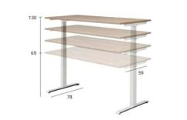
 |  |  | zit sta bureau
 |  |  | 1200x800 mm
 |  |  | blad wit
 |  |  | T-poot wit
 |  |  | elektrisch verstelbaar 65 tot 130 cm
 |  |  | kabelgoot

BB3 | 1.16 | Bureau Hoek |  | 1 | € - | € -
 | 1.17

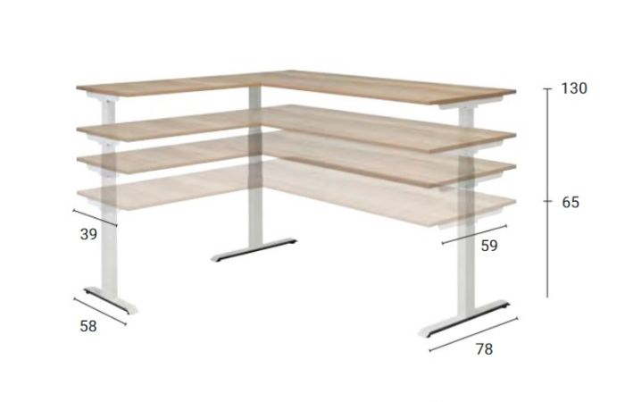
 |  |  | zit sta hoekbureau
 |  |  | 2000x800 mm
 |  |  | 600x1200 mm
 |  |  | blad wit
 |  |  | T-poot wit
 |  |  | elektrisch verstelbaar 65 tot 130 cm

Y3 | 1.25 | Plantenbak |  | 1 |  | € -

 |  |  | plantenbak geschikt voor kunst beplanting
 |  |  | 1600x300x1200 (LxBxH)
 |  |  | multiplex
 |  |  | Abet Laminati 828
 |  |  | inzetbak
 |  |  | kunstplanten bijv; Maraanta bush, Calathea orbifolia, Monstera, Varen, Agave

BB | 2.04 | Opzet plantenbak |  | 1 | € - | € -

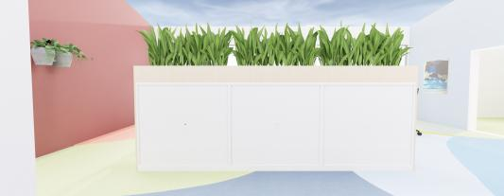
 |  |  | opbouw plantenbak voor op 3 roldeurkasten
 |  |  | 3650 mm lang 450 mm breed 250 mm hoog, opzetbak mag opgedeeld worden in 2/3 delen
 |  |  | 25 mm multiplex
 |  |  | melamine kleur/structuur n.t.b.
 |  |  | inzetbak
 |  |  | kunstplanten bijv; Maraanta bush, Calathea orbifolia, Monstera, Varen, Agave

FF4 | 2.10 | Akoestische Fauetuil |  | 2 |  | € -

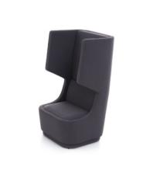
 |  |  | Hoge oor fauteuil. Rug ca. 145 cm hoog en 72 cm breed. Binnen en buitenzijde volledig gestoffeerd.
 |  |  | multiplex
 |  |  | hoge oor fauteuil. Rug ca. 145 cm hoog. binnen en buitenzijde voorzien van stoffe bekleding ca. 42 cm zithoogte
 |  |  | 720x830x1450 mm (bxdxh)
 |  |  | Camira Fabrics Sumi Tamba SUR19
 |  |  | frame niet zichtbaar

 |  |  |  |  |  | € -
 |  |  |  |  | Totaal

